核心-外围 结构
spillover

(1)2018年 多核心-多外围
结构可视化
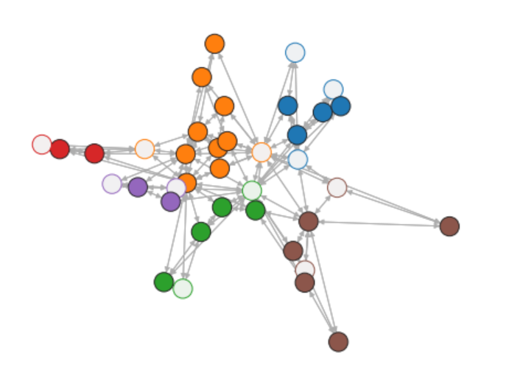

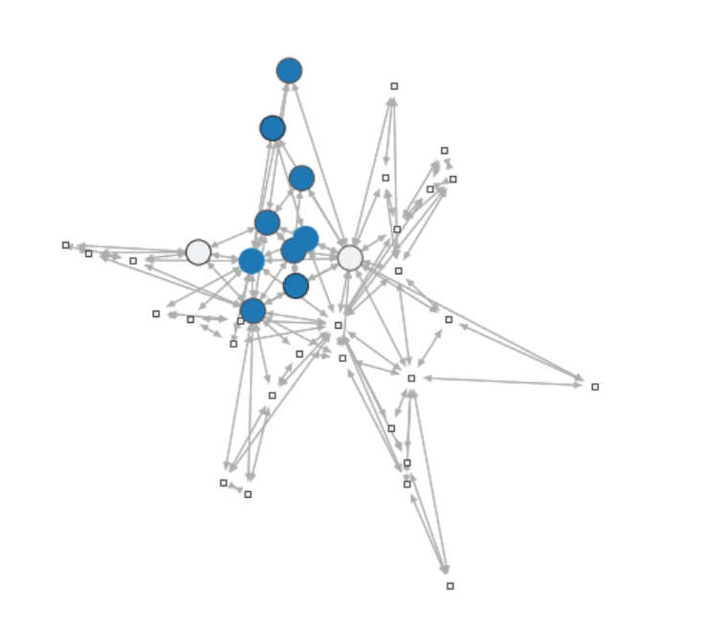
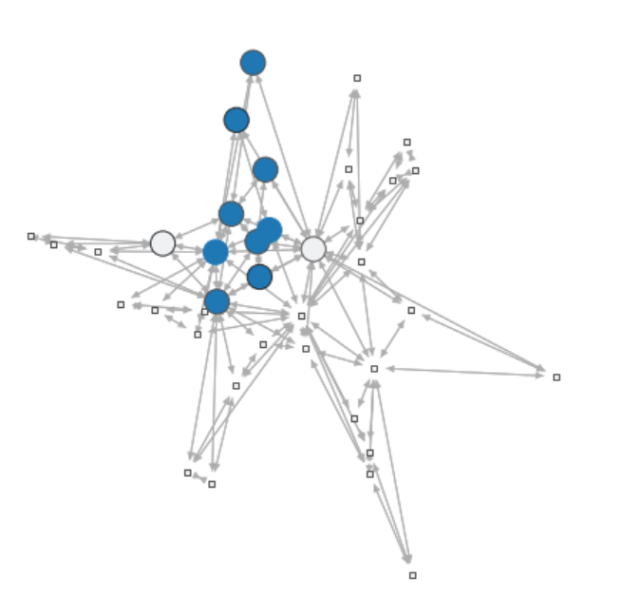
显著性检测可视化（0.01） |  |  |  |  | 显著性检测可视化（0.05）
 |  |  | 核心节点 | 外围节点
 |  |  | Sony | Toyota
 |  |  | Monolithic | Western Digital
 |  |  | Micron
 |  |  | Cypress
 |  |  | Samsung Electronics Co Ltd DRC
 |  |  | Intel
 |  |  | Qualcomm
 |  |  | Sanken
 |  |  | Fuji Electric

通过显著性测试的结构的P值
3.20E-05 |  |  |  |  | 通过显著性测试的结构的P值
 |  |  |  |  | 0.00036501481478

（2）2019年 多核心-多外围
结构可视化
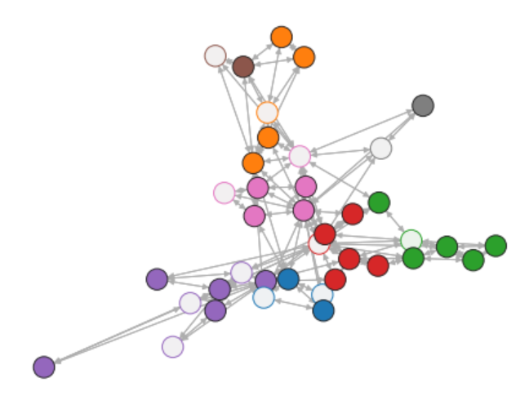

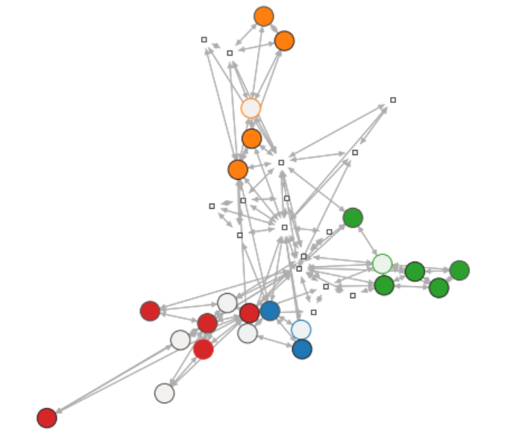
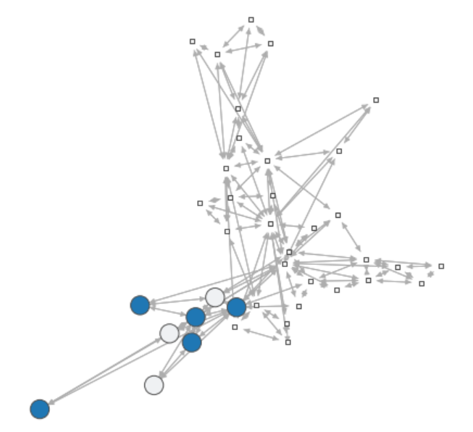
显著性检测可视化（0.01） |  |  | 核心节点 | 外围节点 | 显著性检测可视化（0.05）
 |  |  | Nvidia | Micron
 |  |  | Western Digital | Diodes
 |  |  | ON Semi | Skyhynix
 |  |  | Fuji Electric
 |  |  | Maxim Power Corp. (MXG)

 |  |  |  |  | 通过显著性测试的结构的P值
 |  |  |  |  | 0.0019171292127 | 0.0060149178048 | 0.0012941906245 | 0.0017920267952

通过显著性测试的结构的P值
0.00090488340485

（3）2020年 多核心-多外围
结构可视化
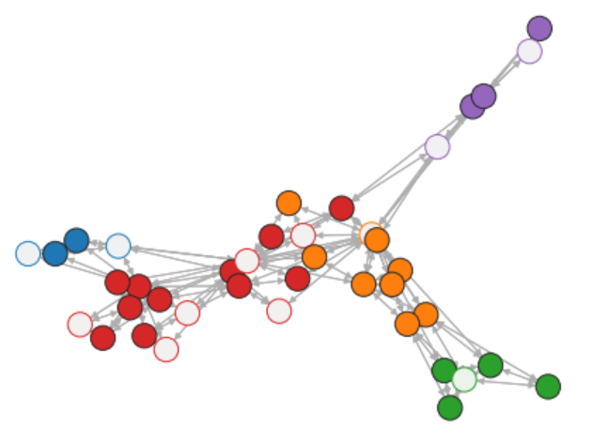

显著性检测可视化（0.01）
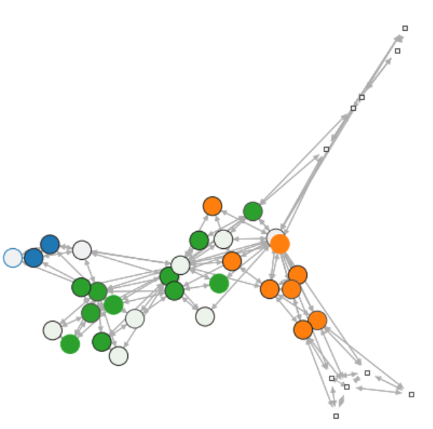

 |  |  |  |  | 显著性检测可视化（0.05）
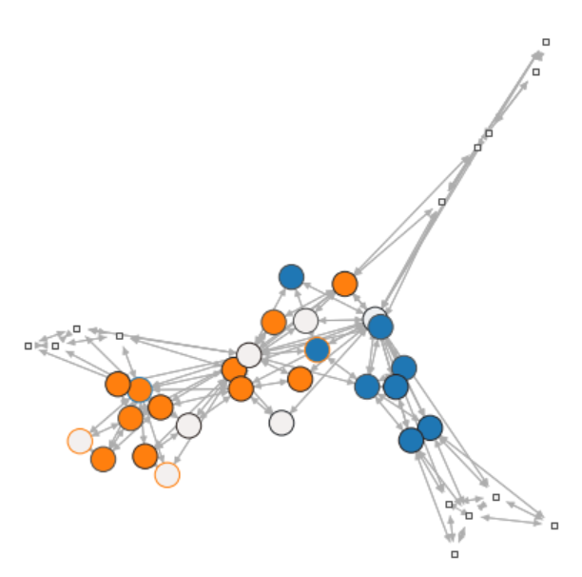

通过显著性测试的结构的P值 |  |  |  |  | 通过显著性测试的结构的P值
0.00073224003596 | 0.000343924285 | 0 |  |  | 3.22E-05 | 0

（4）2021年 多核心-多外围
结构可视化
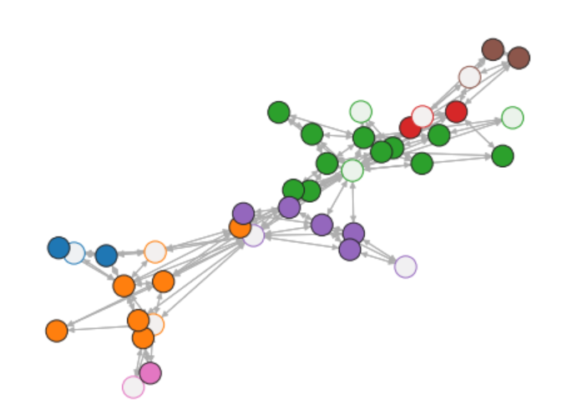

显著性检测可视化（0.01） |  |  |  |  | 显著性检测可视化（0.05）
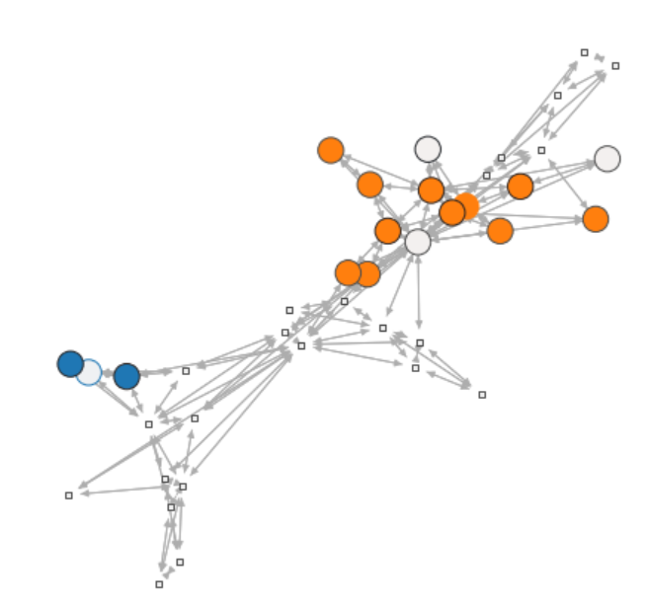
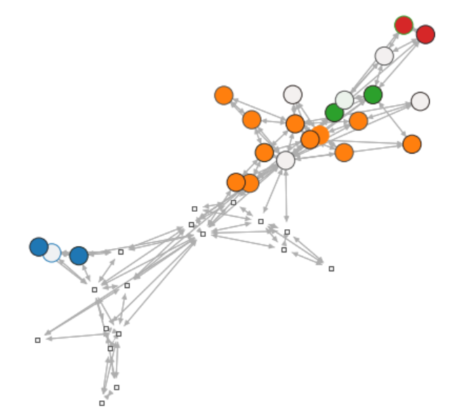

通过显著性测试的结构的P值 |  |  |  |  | 通过显著性测试的结构的P值
0.0011551261875 | 0 |  |  |  | 0.001095643196 | 0 | 0.00138298961 | 0.0057900324044

spillover
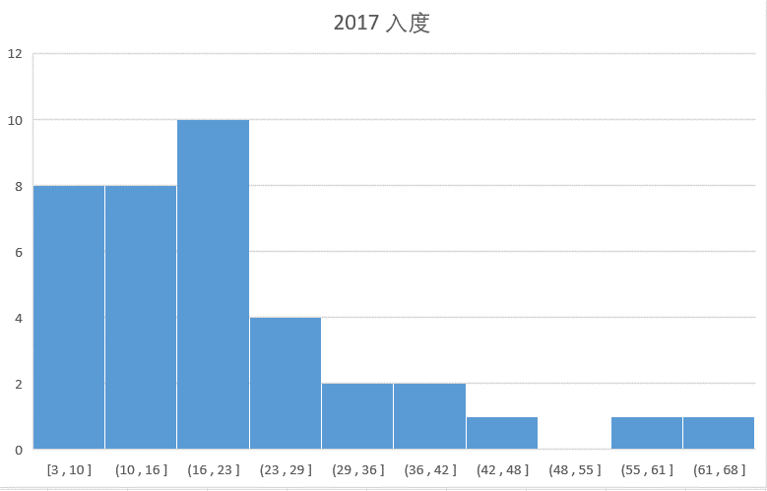
度分布 | 同配系数 | 无向 | 出度-出度 | 出度-入度 | 入度-入度 | 入度-出度 | 平均最短路径长度 |  | 平均聚类系数 |  | luovain社区检测 | （数量）
2017年 | 2017年 | 0.04193743576 | -0.016725561226 | 0.04193743576 | 0.10892549947 | 0.04193743576 | 2017年 | 4.7779379365 | 2017年 | 0.1045649334 | 2017年 | 3
 | 2018年 | -0.16237861615 | -0.14345218899 | -0.14345218899 | -0.1246374102 | -0.14345218899 | 2018年 | 5.6481564665 | 2018年 | 0.17604495577 | 2018年 | 4
 | 2019年 | -0.017190803249 | -0.066570991475 | -0.017190803249 | 0.027922871723 | -0.017190803249 | 2019年 | 6.7458358989 | 2019年 | 0.11300918186 | 2019年 | 4
 | 2020年 | -0.1130899486 | -0.14203330855 | -0.1130899486 | -0.084604286573 | -0.1130899486 | 2020年 | 7.7846372929 | 2020年 | 0.17969838159 | 2020年 | 4
 | 2021年 | -0.068613755175 | -0.10754293058 | -0.068613755175 | -0.028919808446 | -0.068613755175 | 2021年 | 6.0420839231 | 2021年 | 0.094025137183 | 2021年 | 5
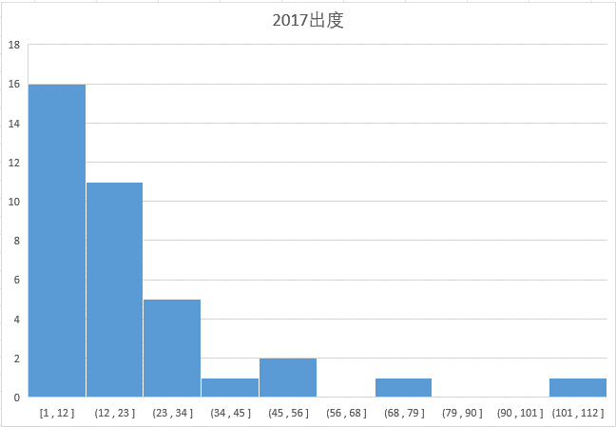

平均最短路径长度
平均聚类系数
louvain社区检测数量

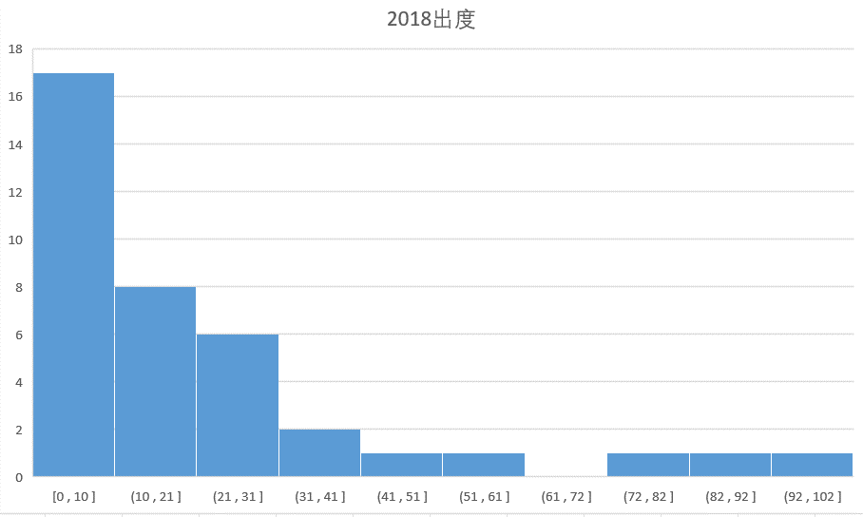
2018年
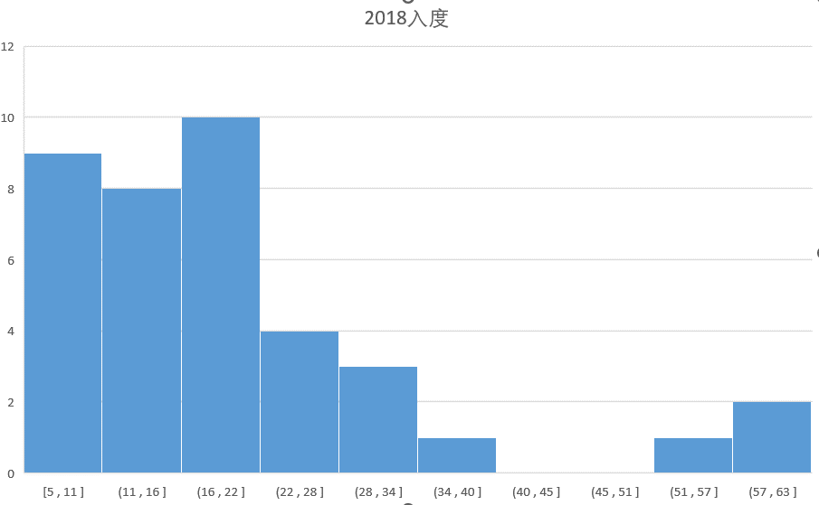

 |  |  |  |  |  |  |  |  |  |  | 2017年 |  |  | 群体度中心性 | 群体介数中心性 | 群体亲近中心性
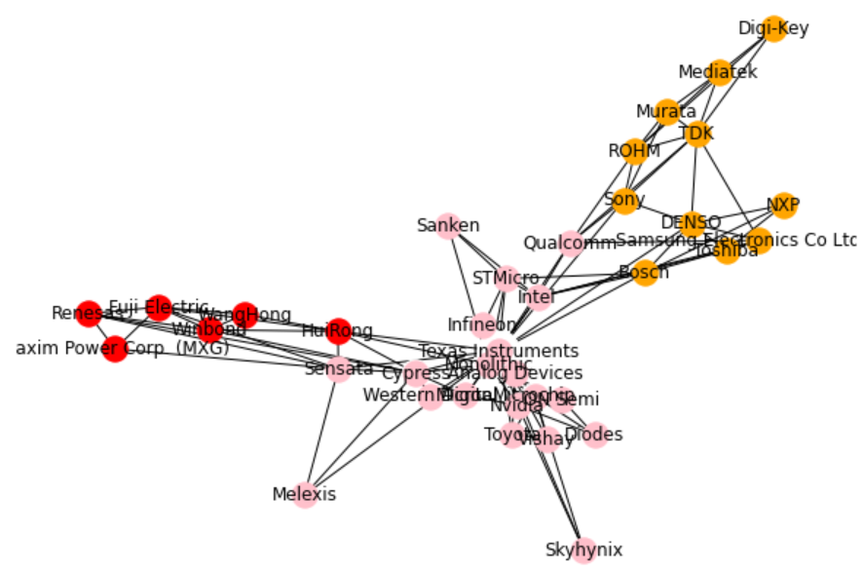

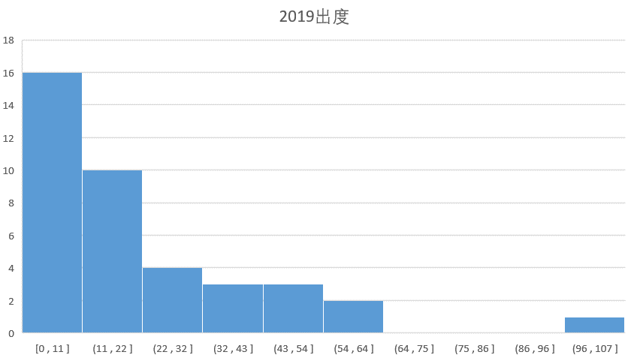
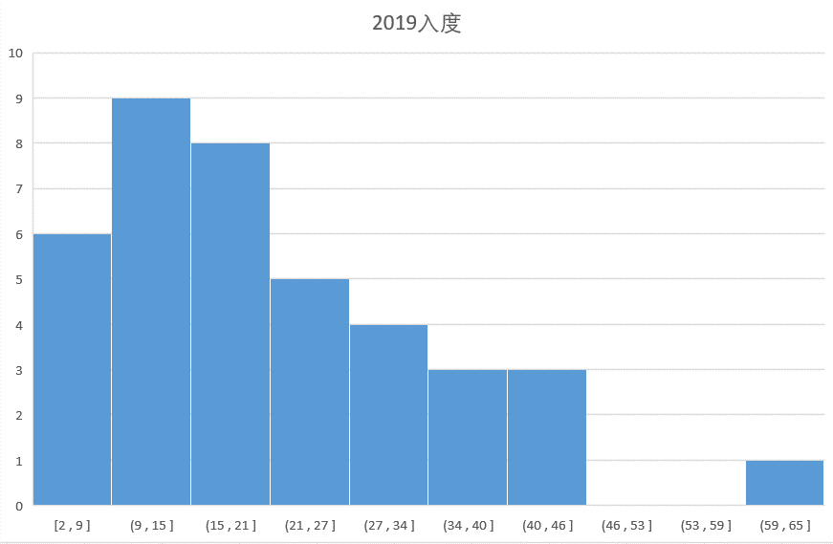
2019年
 |  |  |  |  |  |  |  |  |  |  |  |  | 粉 | Microchip', 'Qualcomm', 'Sensata', 'Melexis', 'Diodes', 'Skyhynix', 'Analog Devices', 'Toyota', 'Nvidia', 'Infineon', 'STMicro', 'Cypress', 'Micron', 'Western Digital', 'Vishay', 'ON Semi', 'Intel', 'Monolithic', 'Texas Instruments', 'Sanken'
 |  |  |  |  |  |  |  |  |  |  |  |  | 橙 | 'Samsung Electronics Co Ltd DRC', 'Digi-Key', 'Bosch', 'NXP', 'Toshiba', 'ROHM', 'TDK', 'DENSO', 'Murata', 'Mediatek', 'Sony'
 |  |  |  |  |  |  |  |  |  |  |  |  | 红 | Maxim Power Corp. (MXG)', 'Renesas', 'WangHong', 'Fuji Electric', 'Winbond', 'HuiRong'

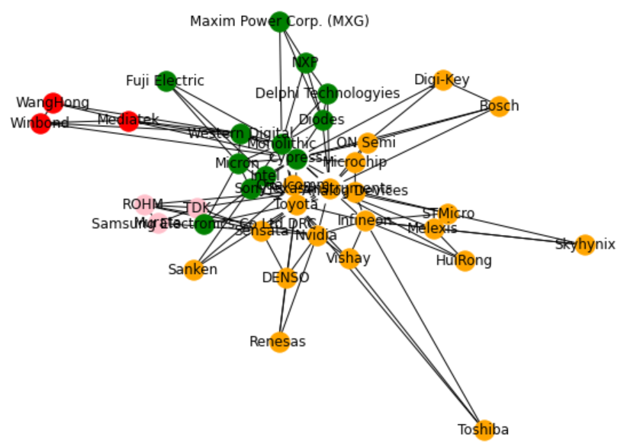
 |  |  |  |  |  |  |  |  |  |  | 2018年 |  |  | 群体度中心性 | 群体介数中心性 | 群体亲近中心性

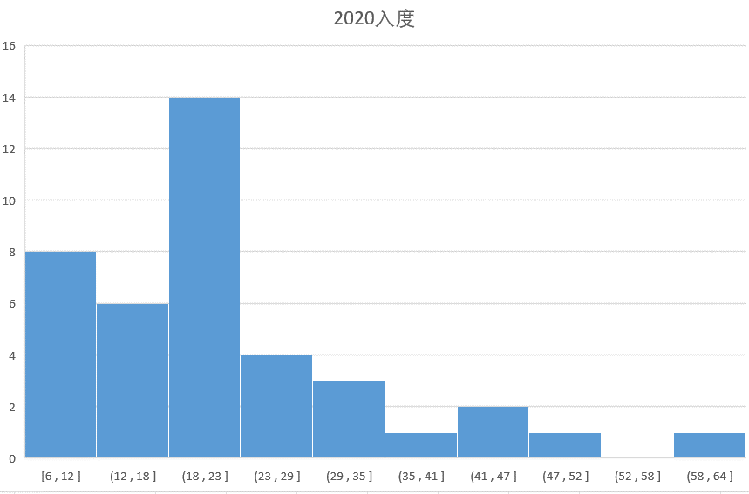
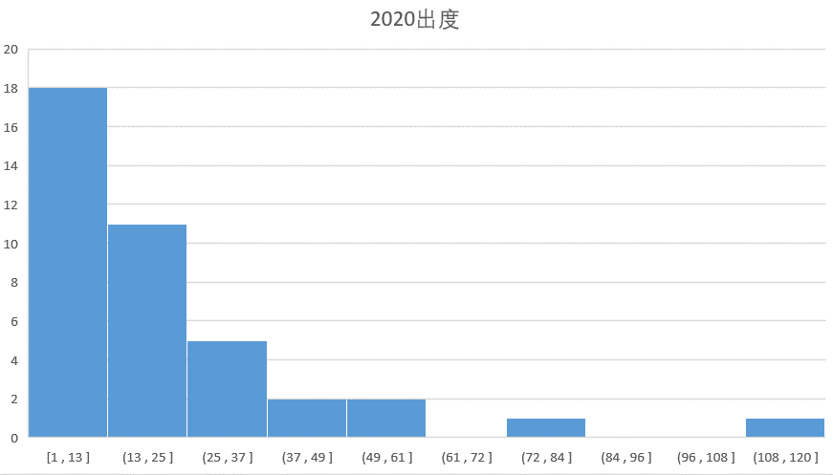
2020年

 |  |  |  |  |  |  |  |  |  |  |  |  | 粉 | 'TDK', 'ROHM', 'Murata'
 |  |  |  |  |  |  |  |  |  |  |  |  | 橙 | Analog Devices', 'Qualcomm', 'Sensata', 'Bosch', 'Skyhynix', 'Nvidia', 'Toshiba', 'Sanken', 'Renesas', 'Texas Instruments', 'STMicro', 'Infineon', 'Melexis', 'ON Semi', 'Toyota', 'Microchip', 'Vishay', 'DENSO', 'HuiRong', 'Digi-Key'
 |  |  |  |  |  |  |  |  |  |  |  |  | 红 | Mediatek', 'WangHong', 'Winbond'
 |  |  |  |  |  |  |  |  |  |  |  |  | 绿 | Diodes', 'Delphi Technologyies', 'Cypress', 'Intel', 'Maxim Power Corp. (MXG)', 'NXP', 'Samsung Electronics Co Ltd DRC', 'Micron', 'Fuji Electric', 'Monolithic', 'Western Digital', 'Sony'

2021年
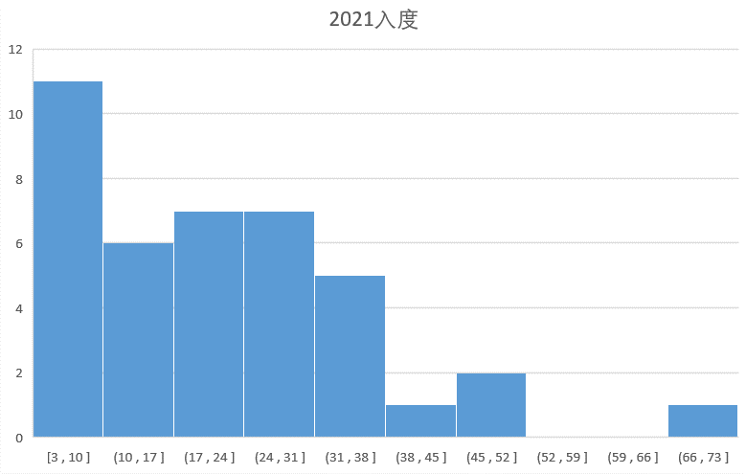
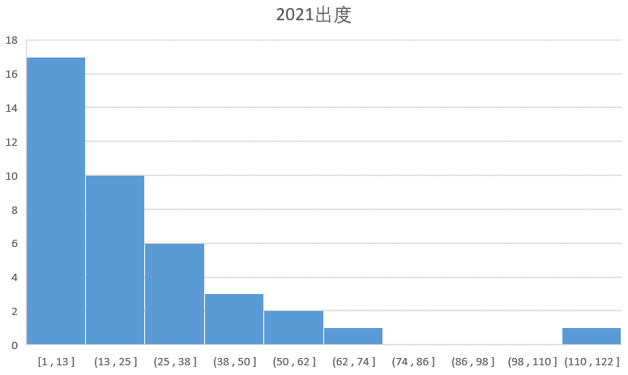

 |  |  |  |  |  |  |  |  |  |  | 2019年 |  |  | 群体度中心性 | 群体介数中心性 | 群体亲近中心性
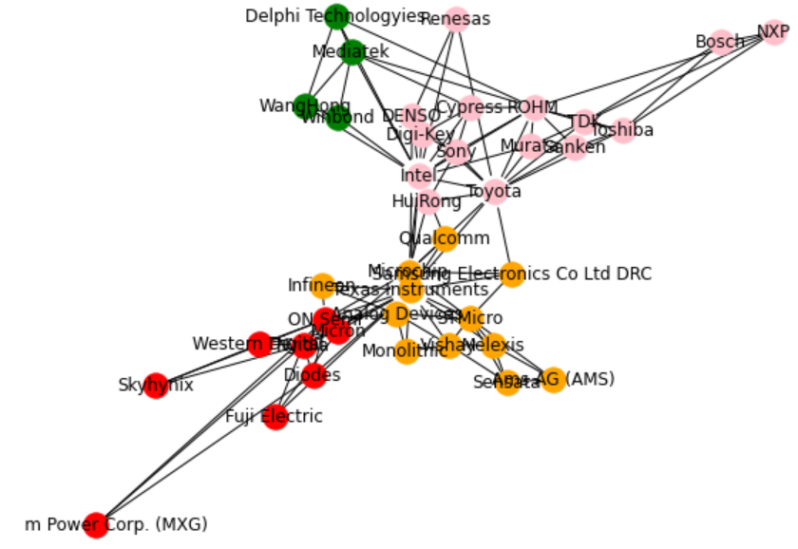

 |  |  |  |  |  |  |  |  |  |  |  |  | 粉 | 'ROHM', 'NXP', 'DENSO', 'Cypress', 'Intel', 'Digi-Key', 'Sanken', 'Toyota', 'TDK', 'Bosch', 'Toshiba', 'Renesas', 'Murata', 'HuiRong', 'Sony'
 |  |  |  |  |  |  |  |  |  |  |  |  | 橙 | 'Analog Devices', 'Melexis', 'Qualcomm', 'Monolithic', 'Sensata', 'Samsung Electronics Co Ltd DRC', 'Texas Instruments', 'Infineon', 'Vishay', 'Ams AG (AMS)', 'STMicro', 'Microchip'
 |  |  |  |  |  |  |  |  |  |  |  |  | 红 | 'Diodes', 'Nvidia', 'Micron', 'ON Semi', 'Western Digital', 'Skyhynix', 'Fuji Electric', 'Maxim Power Corp. (MXG)'
 |  |  |  |  |  |  |  |  |  |  |  |  | 绿 | 'Winbond', 'WangHong', 'Delphi Technologyies', 'Mediatek'

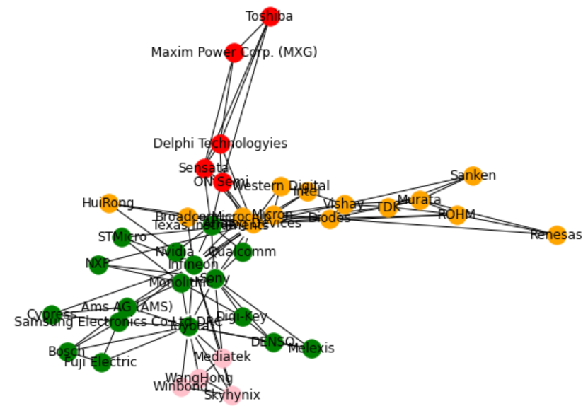
 |  |  |  |  |  |  |  |  |  |  | 2020年 |  |  | 群体度中心性 | 群体介数中心性 | 群体亲近中心性

 |  |  |  |  |  |  |  |  |  |  |  |  | 粉 | 'Mediatek', 'Skyhynix', 'WangHong', 'Winbond'
 |  |  |  |  |  |  |  |  |  |  |  |  | 橙 | 'TDK', 'HuiRong', 'Vishay', 'Sanken', 'Micron', 'ROHM', 'Diodes', 'Analog Devices', 'Renesas', 'Broadcom', 'Microchip', 'Murata', 'Intel', 'Western Digital'
 |  |  |  |  |  |  |  |  |  |  |  |  | 红 | 'ON Semi', 'Toshiba', 'Maxim Power Corp. (MXG)', 'Delphi Technologyies', 'Sensata'
 |  |  |  |  |  |  |  |  |  |  |  |  | 绿 | 'Melexis', 'Texas Instruments', 'Toyota', 'Cypress', 'Bosch', 'Samsung Electronics Co Ltd DRC', 'Nvidia', 'NXP', 'Monolithic', 'STMicro', 'Infineon', 'Sony', 'DENSO', 'Digi-Key', 'Fuji Electric', 'Ams AG (AMS)', 'Qualcomm'

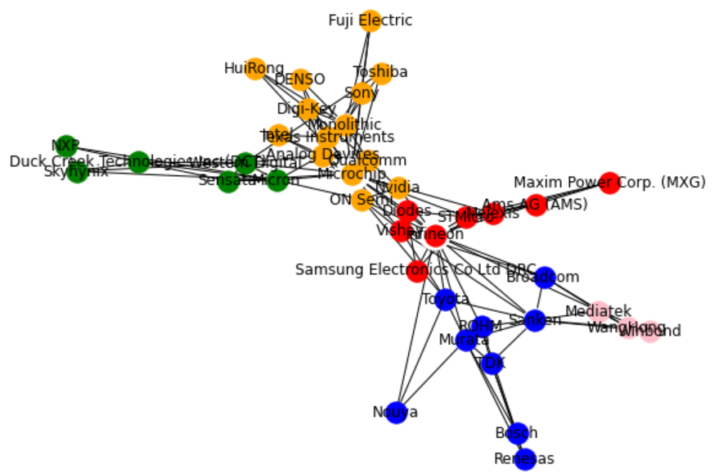
 |  |  |  |  |  |  |  |  |  |  | 2021年 |  |  | 群体度中心性 | 群体介数中心性 | 群体亲近中心性

 |  |  |  |  |  |  |  |  |  |  |  |  | 粉 | 'Winbond', 'WangHong', 'Mediatek'
 |  |  |  |  |  |  |  |  |  |  |  |  | 橙 | 'Toshiba', 'ON Semi', 'Monolithic', 'Digi-Key', 'HuiRong', 'Fuji Electric', 'Intel', 'Qualcomm', 'Sony', 'Texas Instruments', 'Microchip', 'Analog Devices', 'Nvidia', 'DENSO'
 |  |  |  |  |  |  |  |  |  |  |  |  | 红 | 'Diodes', 'Infineon', 'STMicro', 'Maxim Power Corp. (MXG)', 'Vishay', 'Ams AG (AMS)', 'Melexis', 'Samsung Electronics Co Ltd DRC'
 |  |  |  |  |  |  |  |  |  |  |  |  | 绿 | 'Skyhynix', 'Micron', 'Duck Creek Technologies Inc (DCT)', 'Western Digital', 'NXP', 'Sensata'
 |  |  |  |  |  |  |  |  |  |  |  |  | 蓝 | 'Sanken', 'Renesas', 'TDK', 'ROHM', 'Nouya', 'Toyota', 'Broadcom', 'Murata', 'Bosch'

